バグ管理表
ﾜｰｸｼｰﾄ番号
F3.1
バグ管理表
承認者
作成者
承認日
当社
委託先
承認者
作成者
事務システム部 濵田 典弘
事務システム部 浜田 敦史
会社名
エネコム
部署名

バグ管理表番号 |  |  | 発生日 | 発見者 |  |  | 業務名 |  |  |  |  | プログラム名
9496 |  |  | 2026-07-21 | 浜田 |  |  | 受注管理 |  |  |  |  | KYHK_G_01
テスト種類 |  |  | ST0：ラウンド8
ブロック |  |  | ㉒その他
チェック内容
現象 | コード |  | 1. 異常終了 | 2. 出力データ不正 |  |  |  | 3. 出力項目不正（計算値） |  |  | 4. 出力項目不正（計算値以外）
 |  |  | 5. 帳票不正 | 6. 画面不正 |  |  |  | 7.メッセージ不正 |  |  | 8. 性能
 |  |  | 9. 環境異常 | 10. その他
 | 内容 | Tr/h 受注修正HDR HDR chỉnh sửa đơn hàng thỏa mãn điều kiện là trạng thái A, nút 基本情報コピー copy thông tin cơ bản đáng lẽ phải 非表示 không hiển thị nhưng lại đang hiển thị. Ngoài ra, trong trường hợp 状態B trạng thái B thì nút 基本情報コピー copy thông tin cơ bản đáng lẽ phải hiển thị nhưng ngược lại đang bị 非表示 không hiển thị.

対策完了期限日 |  |  | 2026-07-24 |  |  | 原因調査担当 |  |  |  | アレクシード
原因 | コード |  | 1. 処理抜け |  | 2. インタフェース不良 |  |  |  | 3. 初期設定不良 |  | 4. テーブル処理不良
 |  |  | 5. カウンタ処理不良 |  | 6. フラグ処理不良 |  |  |  | 7. 演算処理不良 |  | 8. 編集処理不良
 |  |  | 9. 判定処理不良 |  | 10. 操作誤り |  |  |  | 11. データ環境誤り |  | 12. システム環境誤り
 |  |  | 13. 仕様通り |  | 14. 設計不良 |  |  |  | 15. 再現待ち |  | 16. 同件
 |  |  | 17. その他
 | 内容 | Xử lý thiết lập フラグ dùng để điều khiển 表示／非表示 nút 基本情報コピー bị sai

要因 | コード |  | 1. 仕様不明確 |  | 2. ドキュメント不良 |  |  |  | 3. 基本ソフト理解不足 |  |  | 4. 業務仕様理解不足
 |  |  | 5. 共通モジュール理解不足 |  | 6. 運用面考慮不足 |  |  |  | 7. 規格、基準理解不足 |  |  | 8. 修正確認不足
 |  |  | 9. 単純誤り |  | 10. 環境 |  |  |  | 11. 不要 |  |  | 12. その他
不良形態 | コード |  | A. デグレード |  | B. 新規不良 |  |  |  | C. 修正不十分 |  |  | D. 潜在不良
 |  |  | E. 環境 |  | F. 不要 |  |  |  | G. その他

基本設計書修正 |  |  | 詳細設計書修正 |  | プログラム修正 |  |  |  | 修正プログラム名 |  |  |  | 修正ステップ数
無 |  |  | 有 |  | 有 |  |  |  | KYHK_G_01Controller.java |  |  |  | 1
対策完了日 |  |  | 確認者 |  | 確認日
2026-07-22
備 考

別紙
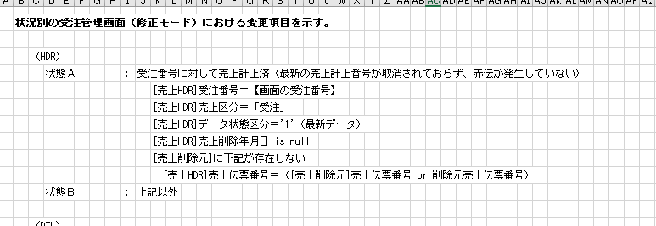
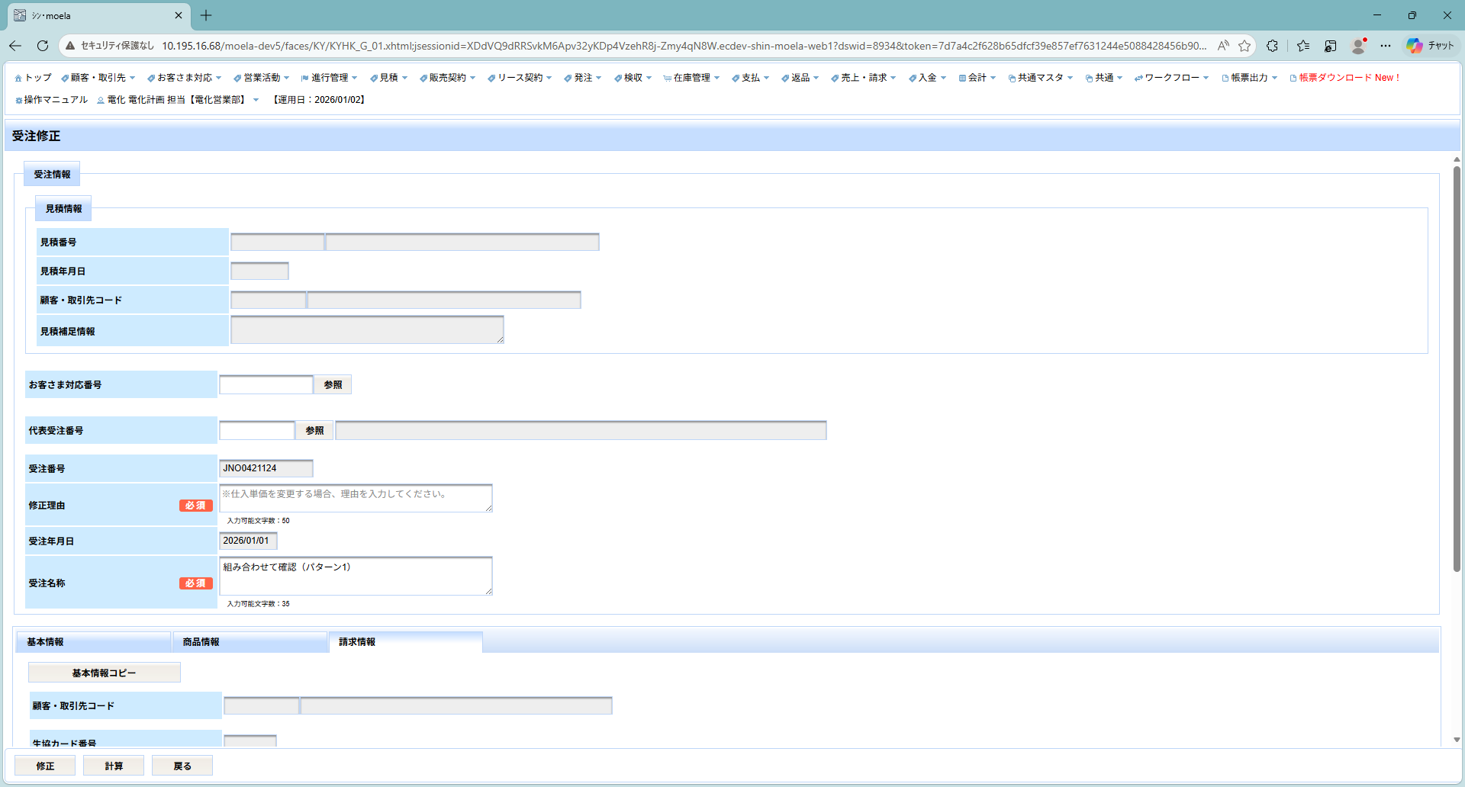

Dữ liệu 受注番号 mã số đơn hàng của 状態A trạng thái A

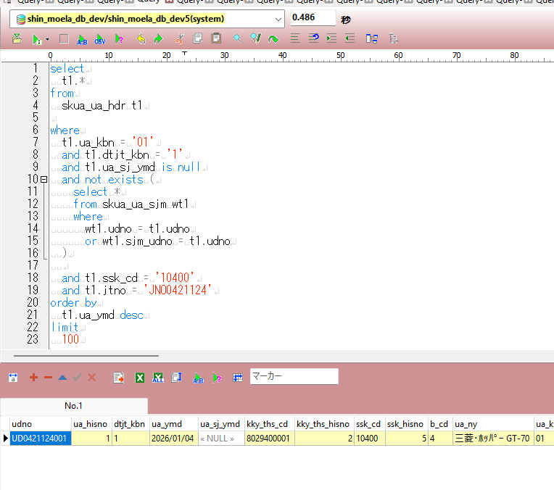

Tr/h 状態A trạng thái A, nút 基本情報コピー copy thông tin cơ bản đáng lẽ phải 非表示 không hiển thị nhưng lại đang hiển thị.

修正後
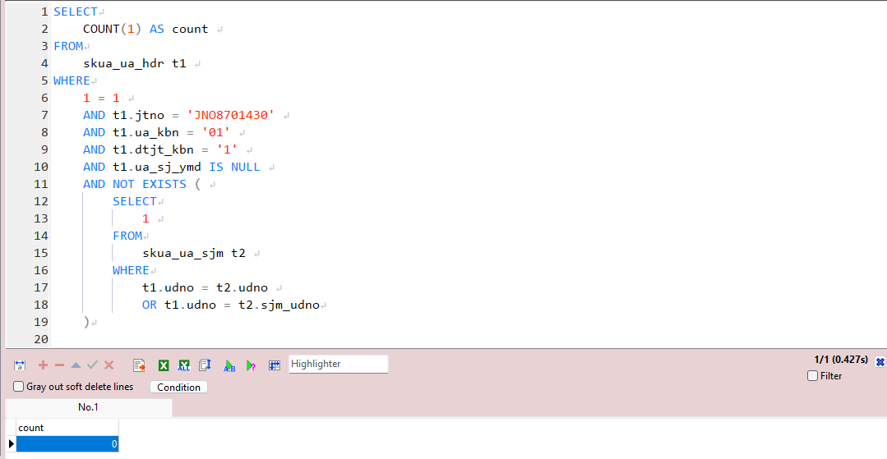
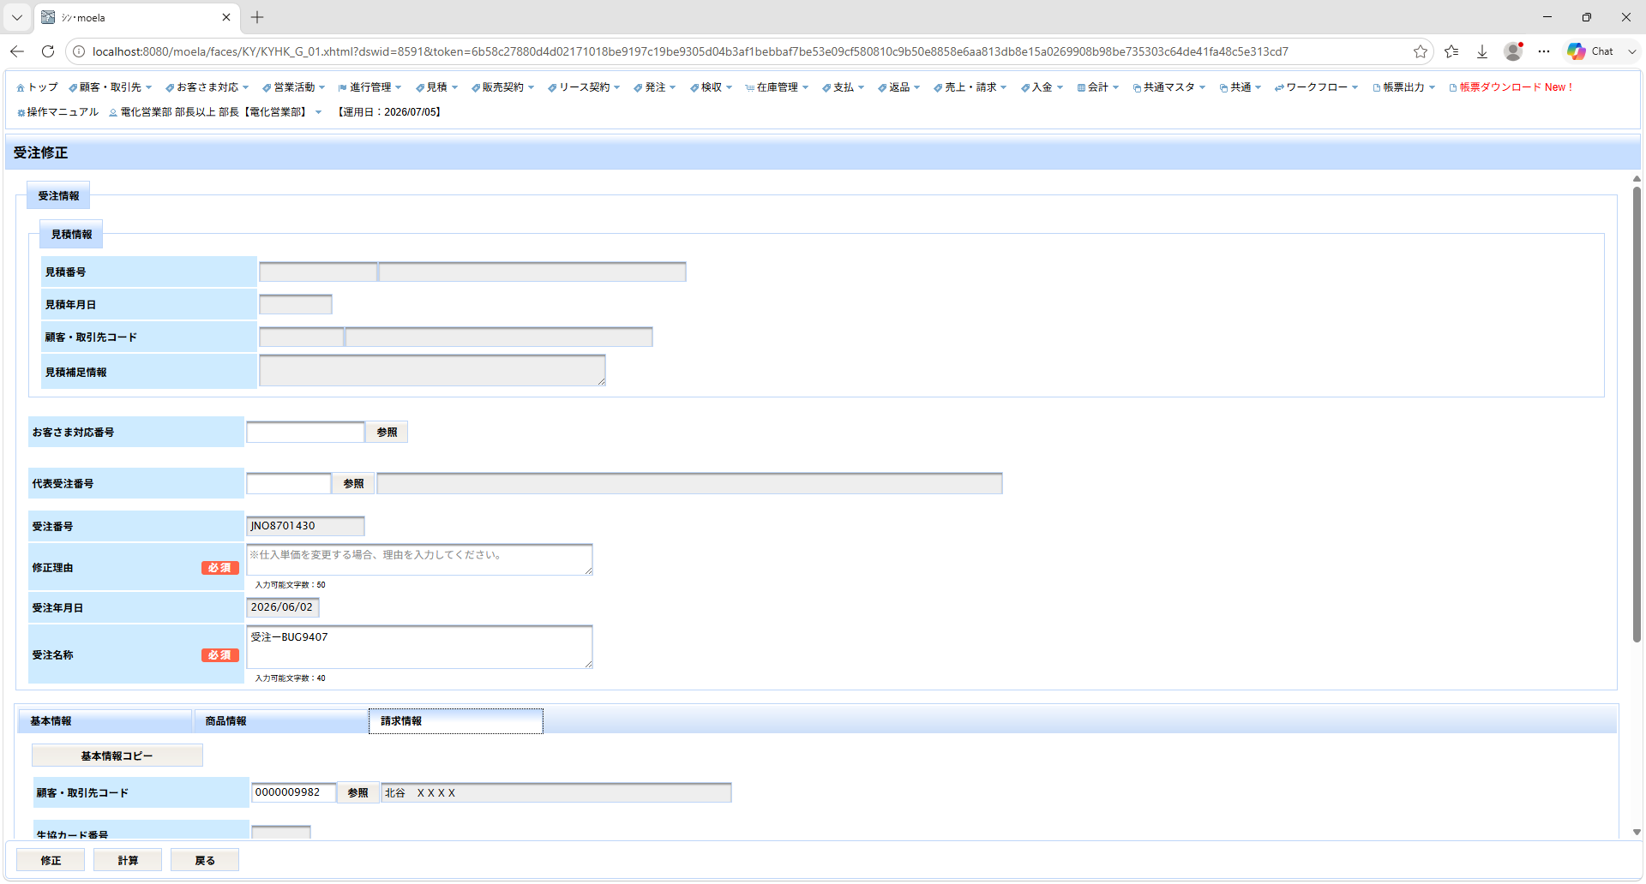
受注修正HDRが状態Aの条件を満たす場合
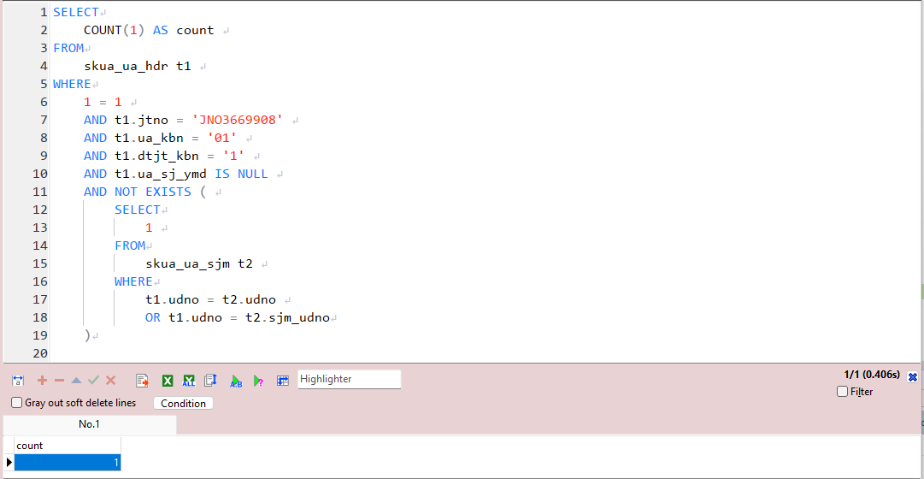

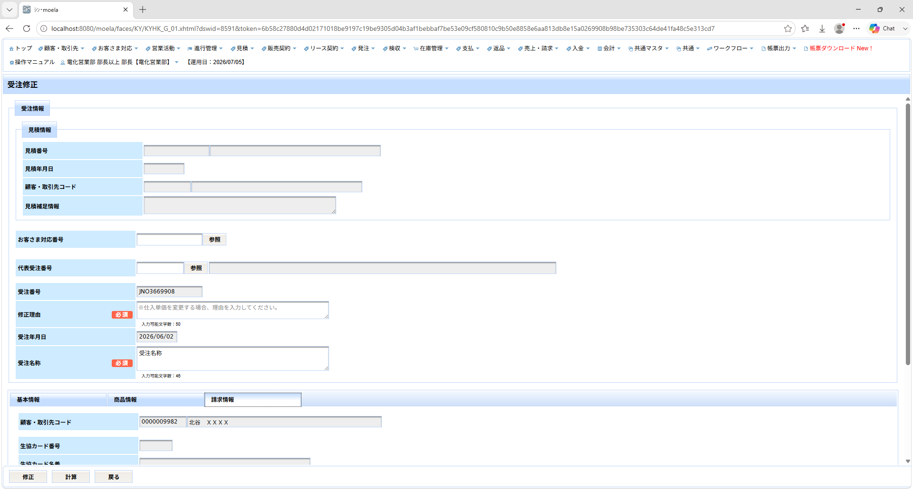

受注修正HDRが状態Bの条件を満たす場合

